Ringkasan
Mayapada Hospital (SRAJ) | Ringkasan FY2020-FY2025
Jaringan rumah sakit swasta Mayapada Hospital (Jakarta, Tangerang, Bogor, Surabaya, Bandung) | sumber: laporan keuangan konsolidasian audited | gratis & terbuka | BUKAN rekomendasi investasi

Penting: Dokumen ini hanya ringkasan informasi dan analisis data fundamental yang bersumber dari laporan keuangan publik (audited) PT Sejahteraraya Anugrahjaya Tbk. Dokumen ini BUKAN saran atau rekomendasi investasi, bukan ajakan membeli, menjual, atau menahan efek apa pun, dan tidak memuat target atau penilaian nilai wajar. Proyeksi bersifat ilustratif dan dapat berbeda jauh dari realisasi. Data dapat mengandung kesalahan ekstraksi; selalu cek ke laporan asli. Dokumen ini disusun dengan bantuan kecerdasan buatan (AI) dari laporan keuangan publik; kemungkinan kesalahan tetap ada, harap verifikasi ke sumber.

Ringkasan Eksekutif / Highlights
• Pendapatan FY2025 Rp2.589 miliar (+10,6% vs FY2024, basis neto agen): obat & perlengkapan medis Rp1.292 miliar, rawat inap Rp1.400 miliar, rawat jalan & penunjang Rp810 miliar, dikurangi jasa tenaga ahli (agen) & diskon Rp912 miliar.
• Pendapatan tercetak naik dari Rp1.284 miliar (FY2020) ke Rp2.503 miliar (FY2023, bruto); 2024 disajikan kembali menjadi Rp2.340 miliar karena jasa dokter dicatat neto (agen).
• Rugi pemilik induk FY2025 Rp199,0 miliar (EPS Rp-16,31) vs Rp-23,5 miliar FY2024; margin laba bersih -7,7%. Beban keuangan FY2025 Rp388 miliar.
• Utang berbunga Rp4.684 miliar vs kas Rp1.826 miliar (FY2025), naik dari Rp1.072 miliar (FY2020) untuk ekspansi rumah sakit (termasuk surat utang 2025); utang neto / EBITDA 6,1x.
• Data 6 tahun direkonsiliasi dengan 330 cek; 5 selisih di laporan sumber sudah diperkirakan dan dijelaskan (lihat tanda perhatian & sheet Temuan).

Indikator utama (Rp miliar, kecuali disebut lain) - rumus hidup dari sheet IS/BS/CF/Rasio
Indikator | FY2020A | FY2021A | FY2022A | FY2023A | FY2024A | FY2025A
Pendapatan | 1,283.8 | 1,924.5 | 1,934.2 | 2,503.2 | 2,340.4 | 2,589.4
Pertumbuhan |  | 49.9% | 0.5% | 29.4% | (6.5%) | 10.6%
Porsi obat & perlengkapan medis | 19.8% | 21.7% | 22.3% | 30.1% | 49.7% | 49.9%
EBITDA | 176.8 | 431.7 | 268.7 | 402.6 | 484.4 | 466.7
Margin EBITDA | 13.8% | 22.4% | 13.9% | 16.1% | 20.7% | 18.0%
Laba tahun berjalan | (14.5) | 165.6 | (44.2) | (38.3) | (23.3) | (198.8)
Laba pemilik entitas induk | (14.4) | 165.3 | (44.3) | (38.5) | (23.5) | (199.0)
Porsi laba ke NCI | 0.8% | 0.2% | (0.3%) | (0.5%) | (0.7%) | (0.1%)
ROE (rata-rata ekuitas induk) |  | 9.0% | (2.3%) | (2.1%) | (1.3%) | (12.6%)
Arus kas operasi | 93.9 | 336.8 | 210.5 | 55.9 | 273.2 | 129.7
Capex | 544.1 | 464.0 | 655.5 | 583.5 | 525.0 | 579.6
Utang neto (utang + sewa - kas) | 442.6 | 145.3 | 607.1 | 1,135.0 | 1,391.9 | 2,865.8
Utang neto / EBITDA (x) | 2.50x | 0.34x | 2.26x | 2.82x | 2.87x | 6.14x
DSO piutang (hari) | 64.1 | 44.4 | 45.9 | 57.6 | 66.2 | 78.6
Tarif pajak efektif | 7675.1% | (5.9%) | (5.0%) | (22.4%) | (784.2%) | 15.5%
Catatan: tiap kolom dari LK tahun itu (dasar asli); 2024 = komparatif LK FY2025 yang disajikan kembali (PSAK 115: Grup sebagai agen atas jasa dokter), sehingga pendapatan & margin bruto 2020-2023 (basis bruto) tidak sebanding dengan 2024-2025. Laba usaha tidak dicetak di LK dan dihitung model. (Temuan S1-S4)

Tren 5 tahun
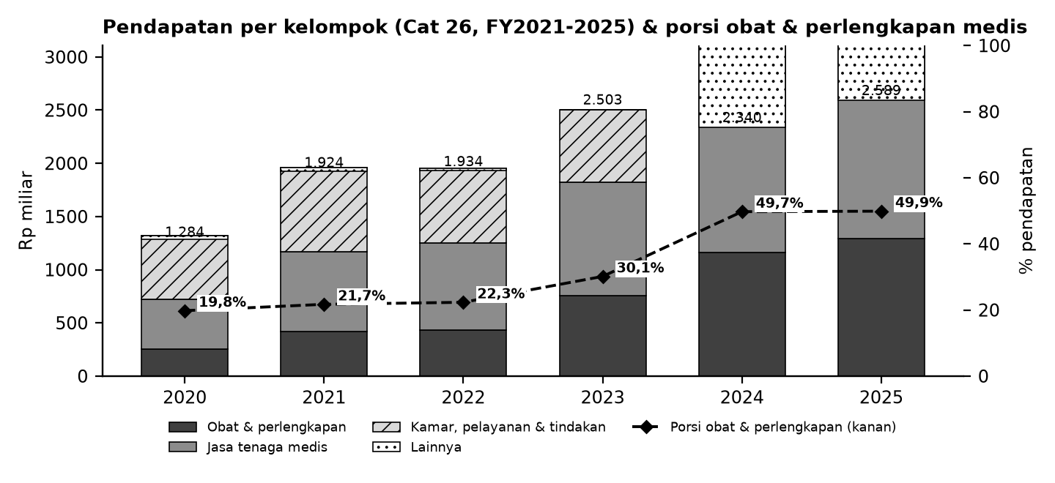

Batang = pendapatan per kelompok (Cat 26; lainnya = administrasi & operasional lain dikurangi diskon); garis putus-putus = porsi obat & perlengkapan medis terhadap pendapatan (sumbu kanan).

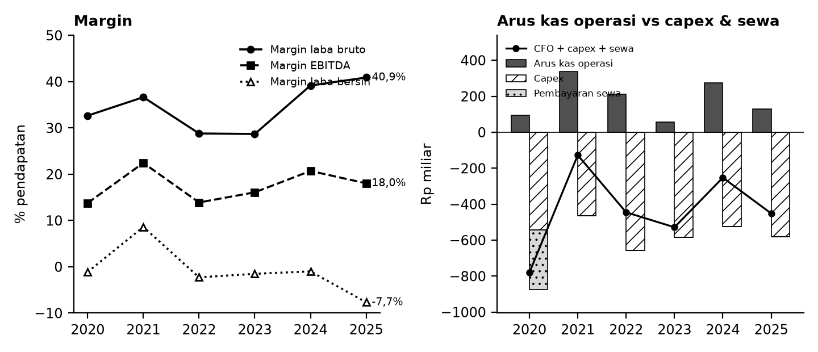

Kiri: margin terhadap pendapatan. Kanan: arus kas operasi (abu-abu), capex (arsir), pembayaran sewa (titik), dan sisanya (garis).

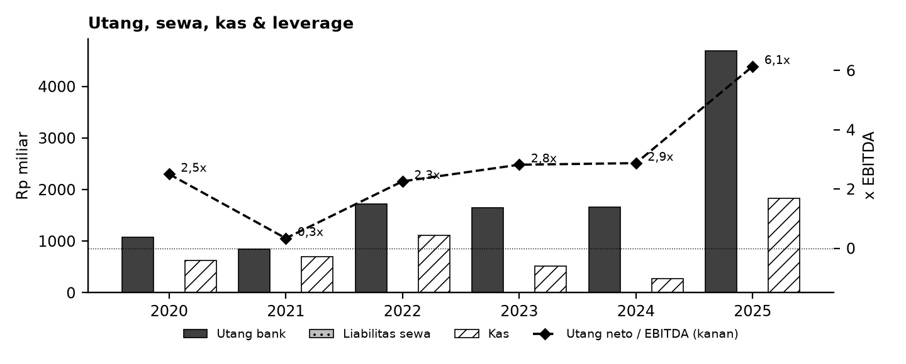

Tanda perhatian dari laporan keuangan (bahasa sederhana)
1. Rugi berulang - Grup rugi bersih pada 2020 dan 2022-2025 (2025 rugi sekitar Rp199 miliar), hanya 2021 laba; tidak ada dividen. (Temuan S9)
2. Utang & beban bunga naik tajam - Utang berbunga (termasuk surat utang 2025) naik tajam; beban keuangan 2025 sekitar Rp388 miliar. Proyeksi Base dapat menunjukkan kebutuhan pendanaan. (Temuan S6)
3. Penyajian kembali 2024 - LK FY2025 menyajikan kembali 2024: jasa dokter dicatat neto (agen), pendapatan turun sekitar Rp808 miliar tanpa mengubah laba; 2020-2023 masih bruto. (Temuan S2)
4. Pihak berelasi - Utang lain-lain kepada pihak berelasi besar (sekitar Rp1,0-1,5 triliun) dan menjadi sumber pendanaan. (Temuan S7)
5. Definisi kas & kategori pendapatan - Kas di laporan arus kas berbeda dengan kas neraca pada beberapa tahun (cerukan, penyajian kembali); kategori pendapatan berubah di LK FY2023. (Temuan S3, S5)
6. Proyeksi ilustratif - Skenario Base/Bull/Bear bukan perkiraan; tidak ada target harga atau nilai wajar.
Detail lengkap ada di sheet Temuan dan Rekonsiliasi. Tanda perhatian bukan tuduhan kecurangan; ini daftar hal yang perlu dicek ulang ke laporan asli.

Lisensi & format
© 2026 Ryant Gabein Pasaribu. Kompilasi, struktur, metodologi, kode akun standar, dan analisis dalam file ini adalah ciptaan Ryant Gabein Pasaribu. Dilisensikan di bawah Creative Commons Atribusi 4.0 Internasional (CC BY 4.0): bebas digunakan dan dibagikan dengan wajib mencantumkan atribusi "Ryant Gabein Pasaribu" dan menyertakan tautan lisensi https://creativecommons.org/licenses/by/4.0/deed.id. Data laporan keuangan bersumber dari laporan publik emiten.

Sumber & metode
FY2020: LK FY2020 (audit, Rp penuh); FY2021: LK FY2021 (audit, Rp penuh); FY2022: LK FY2022 (audit, Rp penuh); FY2023: LK FY2023 (audit, Rp juta); FY2024: LK FY2025 (komparatif disajikan kembali, Rp juta); FY2025: LK FY2025 (audit, Rp juta).
Angka diekstrak dua kali secara independen dari PDF laporan keuangan, dibandingkan dengan angka komparatif tahun berikutnya, lalu dicek silang (330 cek: subtotal, neraca seimbang, kas, saldo laba, CALK vs laporan, EPS). Rasio dihitung dengan rumus terbuka di sheet Rasio.

Disclaimer
Dokumen ini hanya ringkasan informasi dan analisis data fundamental yang bersumber dari laporan keuangan publik (audited) PT Sejahteraraya Anugrahjaya Tbk. Dokumen ini BUKAN saran atau rekomendasi investasi, bukan ajakan membeli, menjual, atau menahan efek apa pun, dan tidak memuat target atau penilaian nilai wajar. Proyeksi bersifat ilustratif dan dapat berbeda jauh dari realisasi. Data dapat mengandung kesalahan ekstraksi; selalu cek ke laporan asli. Dokumen ini disusun dengan bantuan kecerdasan buatan (AI) dari laporan keuangan publik; kemungkinan kesalahan tetap ada, harap verifikasi ke sumber. Penyusun tidak bertanggung jawab atas keputusan apa pun yang diambil berdasarkan dokumen ini. Dokumen ini disusun pada 26-10-2026.

Dashboard
Dashboard - historis FY2020-FY2025 & proyeksi ilustratif FY2026-FY2030 (skenario aktif)
Rp miliar. Kolom E = Proyeksi ILUSTRATIF berbasis asumsi transparan - bukan rekomendasi investasi, bukan target, bukan nilai wajar. Tidak ada nilai per saham/target di sheet ini.
 | Skenario aktif: | Base
 | Indikator | FY2020A | FY2021A | FY2022A | FY2023A | FY2024A | FY2025A | FY2026E | FY2027E | FY2028E | FY2029E | FY2030E | Catatan
 | Pendapatan neto | 1,283.8 | 1,924.5 | 1,934.2 | 2,503.2 | 2,340.4 | 2,589.4 | 2,829.6 | 3,090.1 | 3,375.0 | 3,686.4 | 4,026.8
 | Pertumbuhan pendapatan |  | 49.9% | 0.5% | 29.4% | (6.5%) | 10.6% | 9.3% | 9.2% | 9.2% | 9.2% | 9.2%
 | EBITDA | 176.8 | 431.7 | 268.7 | 402.6 | 484.4 | 466.7 | 591.4 | 645.8 | 705.4 | 770.5 | 841.6
 | Margin EBITDA | 13.8% | 22.4% | 13.9% | 16.1% | 20.7% | 18.0% | 20.9% | 20.9% | 20.9% | 20.9% | 20.9%
 | Laba tahun berjalan | (14.5) | 165.6 | (44.2) | (38.3) | (23.3) | (198.8) | (133.8) | (110.3) | (85.7) | (59.7) | (32.1)
 | Laba pemilik entitas induk | (14.4) | 165.3 | (44.3) | (38.5) | (23.5) | (199.0) | (133.8) | (110.3) | (85.7) | (59.7) | (32.1)
 | Arus kas operasi | 93.9 | 336.8 | 210.5 | 55.9 | 273.2 | 129.7 | 205.3 | 232.0 | 260.4 | 292.6 | 328.8
 | Capex | (544.1) | (464.0) | (655.5) | (583.5) | (525.0) | (584.3) | (424.4) | (463.5) | (506.2) | (553.0) | (604.0)
 | FCF setelah sewa | (786.9) | (130.4) | (449.4) | (533.4) | (260.1) | (484.4) | (255.6) | (268.1) | (282.5) | (297.2) | (312.1)
 | Kas akhir | 629.6 | 700.9 | 1,118.3 | 515.2 | 277.2 | 1,826.3 | 1,570.7 | 1,302.6 | 1,020.1 | 723.0 | 410.9
 | Utang neto (utang + sewa - kas) | 442.6 | 145.3 | 607.1 | 1,135.0 | 1,391.9 | 2,865.8 | 3,121.4 | 3,389.5 | 3,672.0 | 3,969.1 | 4,281.2
 | Utang neto / EBITDA | 2.50x | 0.34x | 2.26x | 2.82x | 2.87x | 6.14x | 5.28x | 5.25x | 5.21x | 5.15x | 5.09x
 | ROE |  | 9.0% | (2.3%) | (2.1%) | (1.3%) | (12.6%) | (10.6%) | (9.6%) | (8.2%) | (6.1%) | (3.5%)
 | Cek balance BS_Proj (harus 0) | - | - | - | - | - | - | - | - | - | - | -
 | Status rekonsiliasi | SEMUA 330 CEK SESUAI EKSPEKTASI

Pendapatan & EBITDA (Rp miliar; E = ilustratif)
Margin EBITDA (E = ilustratif)

Arus kas (Rp miliar; E = ilustratif)
Utang neto / EBITDA (x)

